Chi tiết địa chất
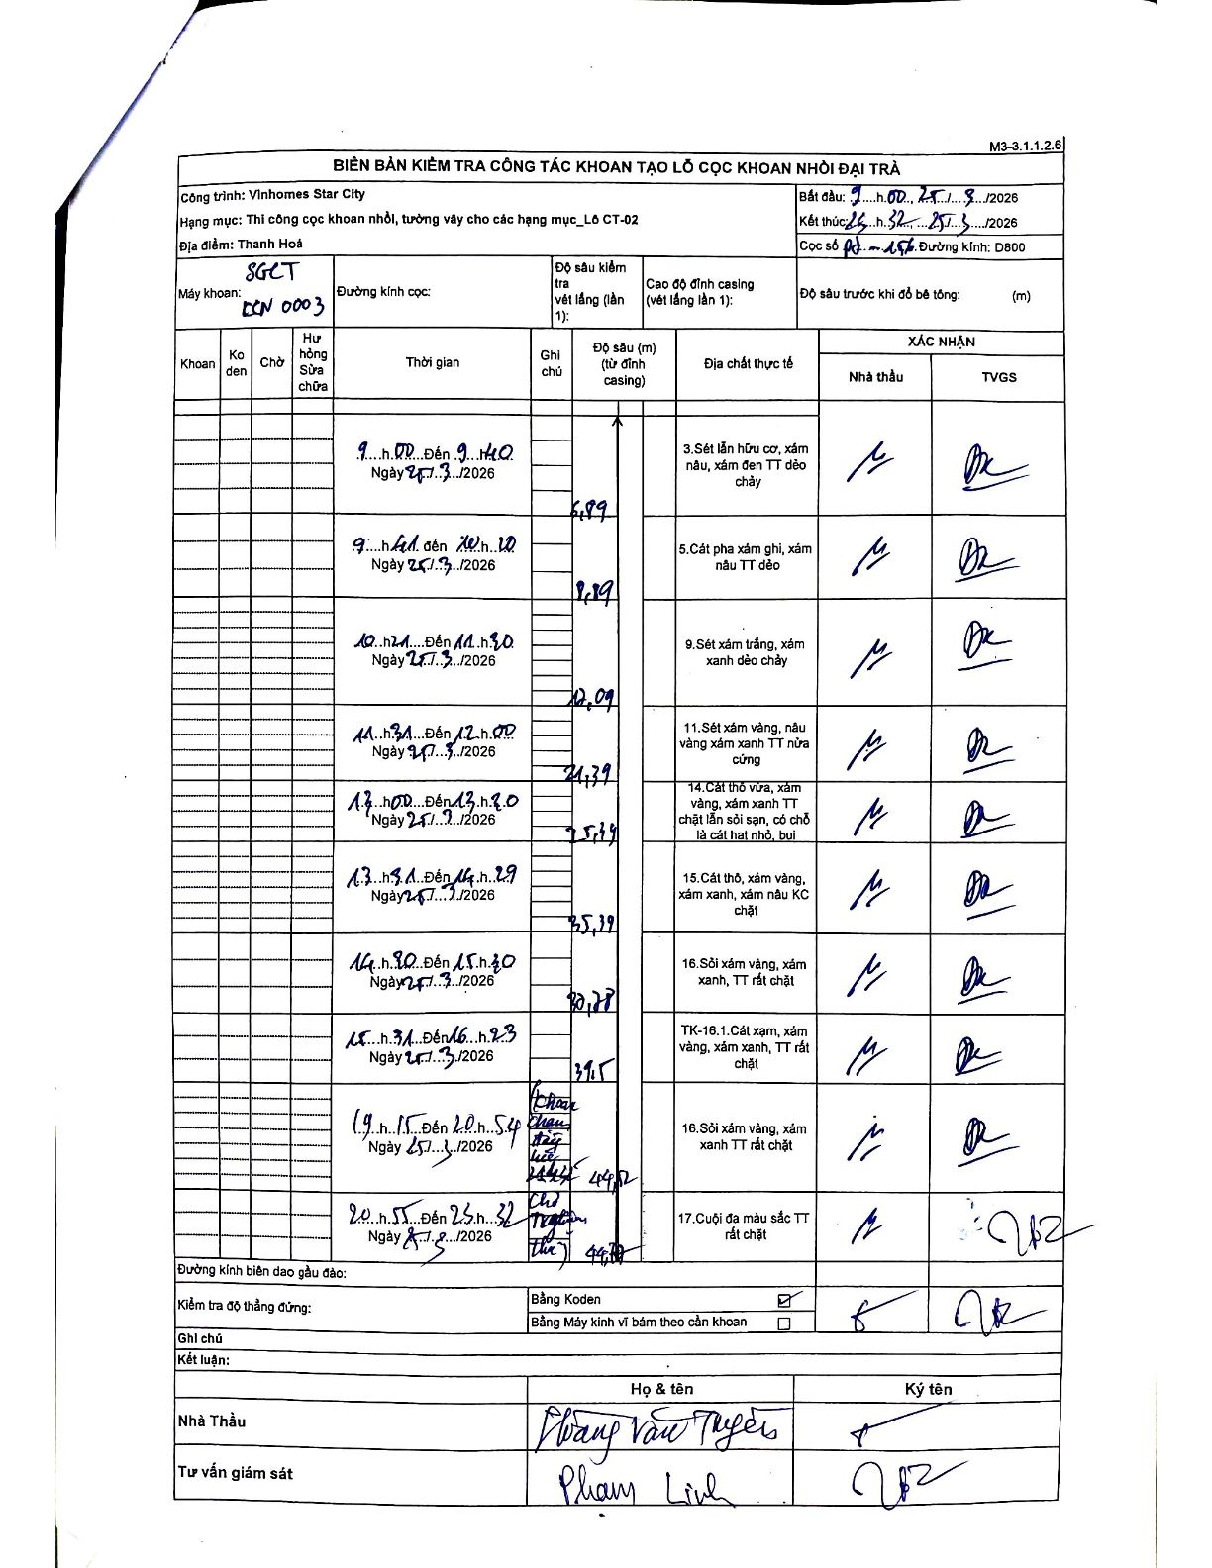
Dự án | Star City Thanh Hóa
Hạng mục | Thi công cọc khoan nhồi, tường vây cho các hạng mục_Lô CT-02
Tên bộ phận | Lô CT-02
Số hiệu cọc | P7-156
Tên Máy khoan | SGCT-KCN0003
Đường kính | D800
Bắt đầu thi công | 09:00 25/03/2026
Kết thúc thi công | 23:32 25/03/2026

Địa chất TT | Đường kính | Mô tả lớp thiết kế | Từ (h) | Đến (h) | Cao độ từ | Cao độ đến | T.Gian (h) | Dài (m) | V (m/h) | Ghi chú
3 | D800 | Sét lẫn hữu cơ, xám nâu, xám đen TT dẻo chảy | 09:00 25/03/2026 | 09:40 25/03/2026 | 0 | -6.99 | 0.67 | 6.99 | 10.49
5 | D800 | Cát pha xám ghi, xám nâu TT dẻo | 09:41 25/03/2026 | 10:10 25/03/2026 | -6.99 | -9.89 | 0.48 | 2.9 | 6
9 | D800 | Sét xám trắng, xám xanh dẻo chảy | 10:21 25/03/2026 | 11:30 25/03/2026 | -9.89 | -12.09 | 1.15 | 2.2 | 1.91
11 | D800 | Sét xám vàng, nâu vàng xám xanh TT nửa cứng | 11:31 25/03/2026 | 12:00 25/03/2026 | -12.09 | -21.39 | 0.48 | 9.3 | 19.24
14 | D800 | Cát thô vừa, xám vàng, xám xanh TT chặt lẫn sỏi sạn, có chỗ là cát hạt nhỏ, bụi | 12:00 25/03/2026 | 13:20 25/03/2026 | -21.39 | -25.79 | 1.33 | 4.4 | 3.3
15 | D800 | Cát thô, xám vàng, xám xanh, xám nâu KC chặt | 13:31 25/03/2026 | 14:29 25/03/2026 | -25.79 | -35.19 | 0.97 | 9.4 | 9.72
16 | D800 | Sỏi xám vàng, xám xanh, TT rất chặt | 14:30 25/03/2026 | 15:30 25/03/2026 | -35.19 | -40.78 | 1 | 5.59 | 5.59
8 | D800 | TK-16.1.Cát xám, xám vàng, xám xanh, TT rất chặt | 15:31 25/03/2026 | 16:23 25/03/2026 | -40.78 | -44.2 | 0.87 | 3.42 | 3.95
16 | D800 | Sỏi xám vàng, xám xanh TT rất chặt | 19:15 25/03/2026 | 20:54 25/03/2026 | -44.2 | -44.2 | 1.65 | 0 | 0 | Chờ quan trắc thổi rửa
17 | D800 | Cuội đa màu sắc TT rất chặt | 20:55 25/03/2026 | 23:32 25/03/2026 | -44.2 | -45.1 | 2.62 | 0.9 | 0.34

ẢNH BIÊN BẢN GỐC

